TOPSIS Baz Siralama
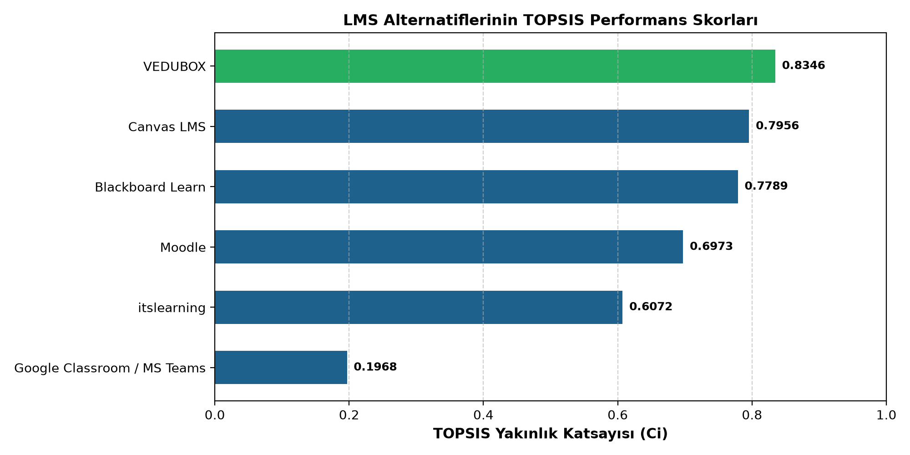
Sıra | Alternatif | TOPSIS Skoru (Ci) | S+ (İdeale Uzaklık) | S- (Negatife Uzaklık) | Performans Özeti
1 | VEDUBOX | 0.8346 | 0.0263 | 0.1325 | En dengeli lider (C3 ve C4 güçlü)
2 | Canvas LMS | 0.7956 | 0.0323 | 0.1255 | Güçlü UX/Mobilite, entegrasyonda 2.
3 | Blackboard Learn | 0.7789 | 0.0391 | 0.1376 | Yüksek kurumsal güvenlik, yüksek lisans maliyeti
4 | Moodle | 0.6973 | 0.0532 | 0.1225 | Düşük maliyet, teknik bakım ihtiyacı
5 | itslearning | 0.6072 | 0.0716 | 0.1107 | Güçlü ders yönetimi, zayıf entegrasyon
6 | Google Classroom / MS Teams | 0.1968 | 0.1479 | 0.0362 | LMS yerine yardımcı iletişim aracı

AHP Kriter Agirliklari
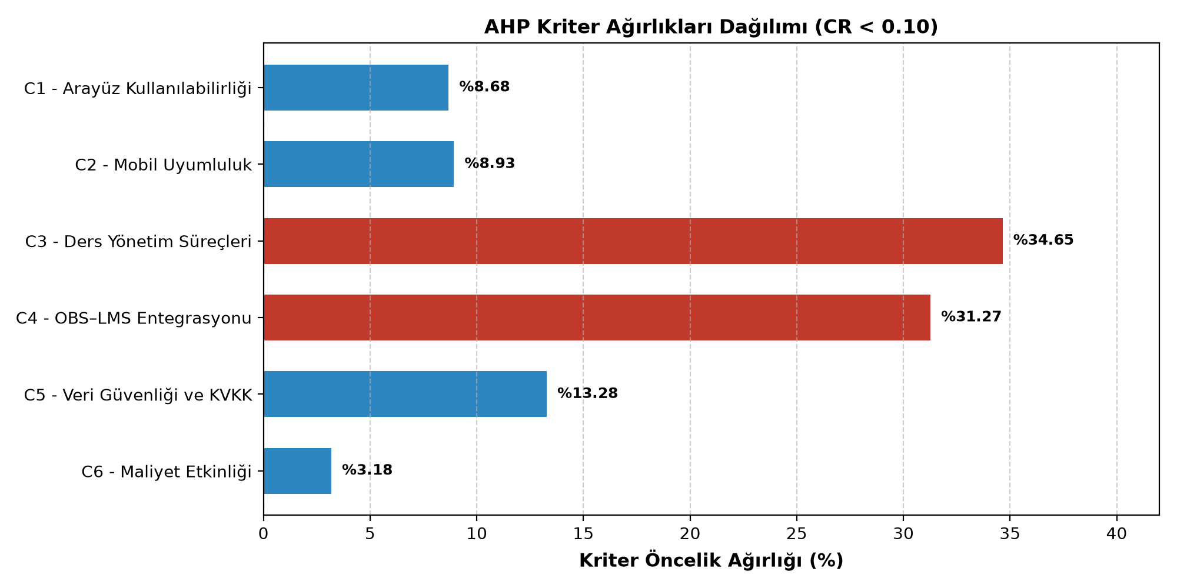
Kod | Kriter Tanımı | AHP Ağırlığı | Öncelik Payı (%) | Önem Sırası
C3 | Ders Yönetim Süreçleri | 0.3465 | %34.65 | 1
C4 | OBS–LMS Entegrasyonu | 0.3127 | %31.27 | 2
C5 | Veri Güvenliği ve KVKK | 0.1328 | %13.28 | 3
C2 | Mobil Uyumluluk | 0.0893 | %8.93 | 4
C1 | Arayüz Kullanılabilirliği | 0.0868 | %8.68 | 5
C6 | Maliyet Etkinliği | 0.0318 | %3.18 | 6

Senaryo Duyarlilik
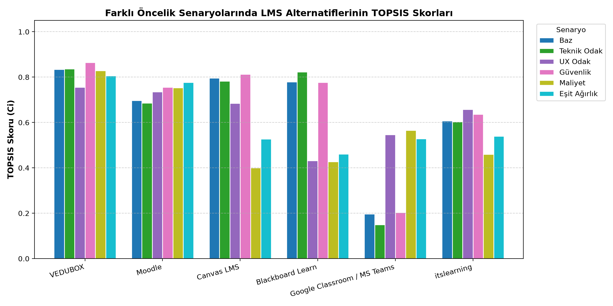
Alternatif | Baz | Teknik Odak | UX Odak | Güvenlik | Maliyet | Eşit Ağırlık
VEDUBOX | 0.8346 | 0.8368 | 0.756 | 0.8644 | 0.8282 | 0.8058
Moodle | 0.6973 | 0.6855 | 0.7351 | 0.7553 | 0.7538 | 0.7771
Canvas LMS | 0.7956 | 0.7823 | 0.6847 | 0.8129 | 0.4002 | 0.5274
Blackboard Learn | 0.7789 | 0.8225 | 0.4322 | 0.7763 | 0.4277 | 0.4613
Google Classroom / MS Teams | 0.1968 | 0.1495 | 0.5462 | 0.2032 | 0.5653 | 0.5289
itslearning | 0.6072 | 0.6042 | 0.658 | 0.6366 | 0.4596 | 0.5393

Esik Analizi C3
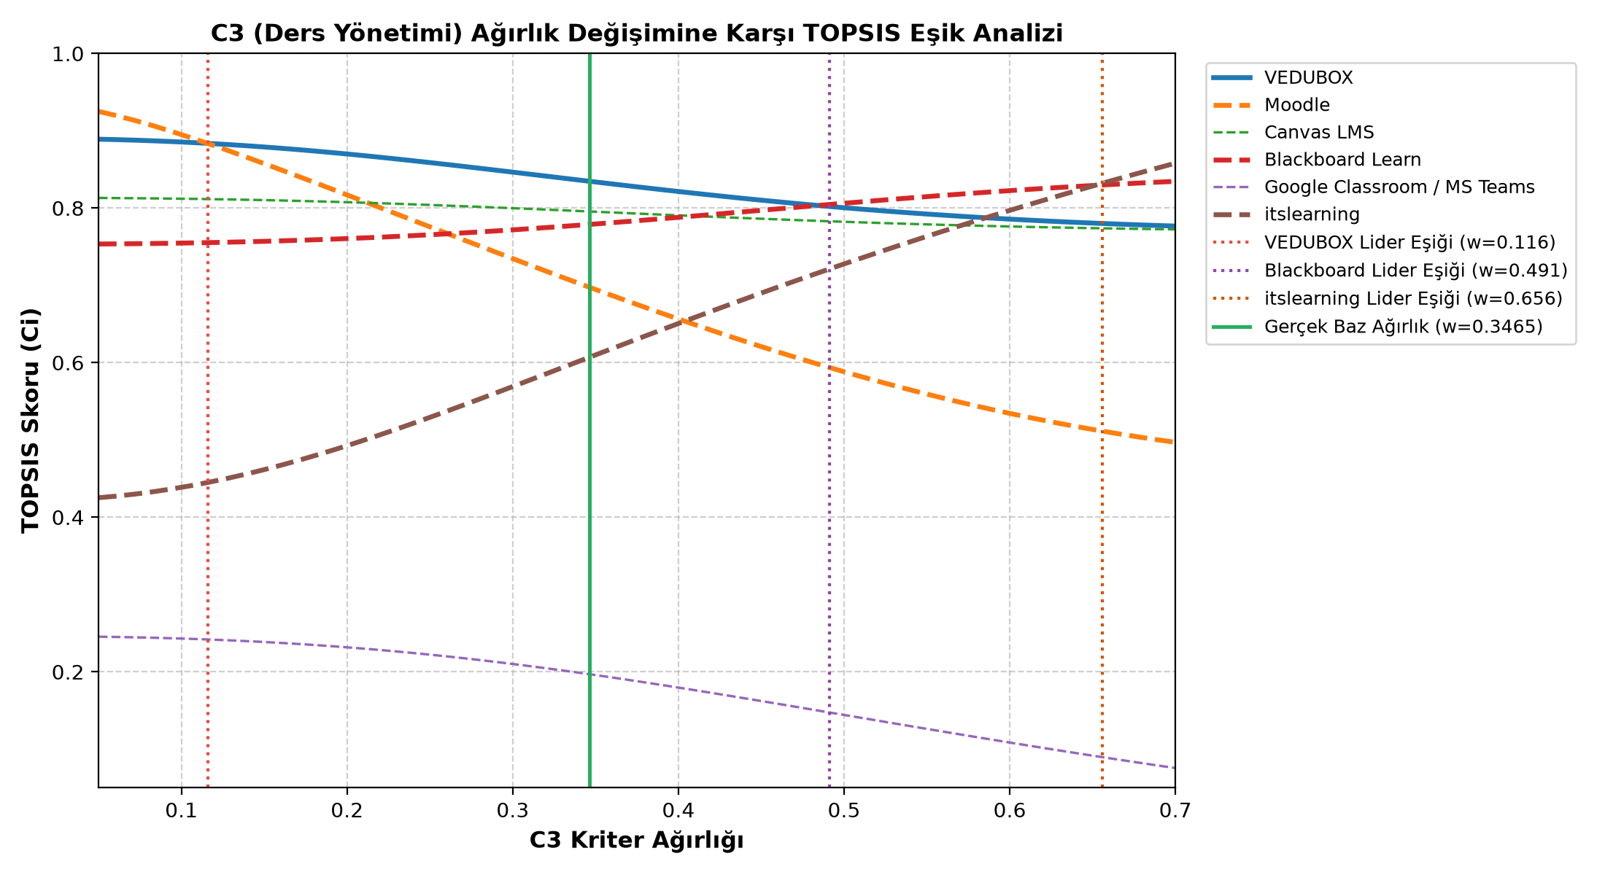
C3_Agirligi | VEDUBOX | Moodle | Canvas LMS | Blackboard Learn | Google Classroom / MS Teams | itslearning
0.05 | 0.8890938708 | 0.9250439031 | 0.81306654281 | 0.75348484454 | 0.24541195237 | 0.42522865309
0.061016949153 | 0.88852192241 | 0.91952008109 | 0.81291383271 | 0.75367053793 | 0.24504514615 | 0.42735608168
0.072033898305 | 0.88782134816 | 0.91327851833 | 0.81272577505 | 0.75389993346 | 0.24459235467 | 0.42995001419
0.083050847458 | 0.88698868866 | 0.90645032482 | 0.81250082788 | 0.75417537667 | 0.24404916556 | 0.43301635414
0.09406779661 | 0.88602134643 | 0.89914654749 | 0.81223754881 | 0.75449921738 | 0.24341121472 | 0.43655666336
0.10508474576 | 0.88491766158 | 0.89145837384 | 0.81193461906 | 0.75487379333 | 0.24267422337 | 0.44056809355
0.11610169492 | 0.88367696998 | 0.88345954556 | 0.81159086831 | 0.75530141173 | 0.24183403795 | 0.44504345308
0.12711864407 | 0.88229964217 | 0.87520940297 | 0.81120529989 | 0.75578432906 | 0.24088667237 | 0.44997140406
0.13813559322 | 0.88078710158 | 0.86675579498 | 0.81077711578 | 0.756324729 | 0.2398283522 | 0.45533677588
0.14915254237 | 0.8791418219 | 0.85813756612 | 0.81030574095 | 0.75692469863 | 0.23865556027 | 0.46112097559
0.16016949153 | 0.87736730441 | 0.84938656798 | 0.80979084622 | 0.75758620311 | 0.23736508275 | 0.46730247034
0.17118644068 | 0.87546803653 | 0.84052923956 | 0.8092323692 | 0.7583110591 | 0.23595405506 | 0.47385731574
0.18220338983 | 0.87344943387 | 0.83158783109 | 0.80863053244 | 0.75910090704 | 0.23442000677 | 0.48075970369
0.19322033898 | 0.8713177683 | 0.82258134565 | 0.80798585824 | 0.75995718286 | 0.23276090428 | 0.48798250582
0.20423728814 | 0.86908008473 | 0.81352626271 | 0.80729917945 | 0.7608810894 | 0.23097519059 | 0.49549779217
0.21525423729 | 0.86674410962 | 0.80443709499 | 0.80657164576 | 0.76187356799 | 0.22906182094 | 0.50327730916
0.22627118644 | 0.86431815369 | 0.79532681843 | 0.80580472488 | 0.76293527086 | 0.22702029355 | 0.51129290582
0.23728813559 | 0.86181101155 | 0.78620720552 | 0.80500019851 | 0.76406653477 | 0.22485067435 | 0.51951690152
0.24830508475 | 0.85923186025 | 0.77708908477 | 0.80416015272 | 0.76526735657 | 0.22255361519 | 0.52792239266
0.2593220339 | 0.85659015874 | 0.76798254355 | 0.80328696279 | 0.76653737128 | 0.22013036461 | 0.53648349893
0.27033898305 | 0.85389554966 | 0.75889708688 | 0.80238327272 | 0.76787583322 | 0.21758277095 | 0.5451755524
0.2813559322 | 0.85115776474 | 0.74984176211 | 0.80145196961 | 0.76928160088 | 0.21491327739 | 0.5539752342
0.29237288136 | 0.84838653481 | 0.74082525651 | 0.80049615357 | 0.77075312604 | 0.21212490884 | 0.56286066482
0.30338983051 | 0.84559150499 | 0.73185597345 | 0.79951910367 | 0.77228844751 | 0.20922125098 | 0.57181145445
0.31440677966 | 0.84278215588 | 0.72294209127 | 0.79852424078 | 0.77388519001 | 0.20620642165 | 0.58080871975
0.32542372881 | 0.83996773091 | 0.714091608 | 0.79751508816 | 0.77554056845 | 0.20308503534 | 0.58983507324
0.33644067797 | 0.8371571704 | 0.70531237452 | 0.79649523071 | 0.77725139771 | 0.1998621614 | 0.598874591
0.34745762712 | 0.83435905247 | 0.69661211795 | 0.7954682739 | 0.77901410807 | 0.19654327691 | 0.60791276382
0.35847457627 | 0.83158154103 | 0.68799845677 | 0.79443780329 | 0.78082476604 | 0.19313421535 | 0.61693643599
0.36949152542 | 0.82883234094 | 0.67947890892 | 0.79340734552 | 0.78267910064 | 0.18964111198 | 0.62593373578
0.38050847458 | 0.82611866043 | 0.67106089368 | 0.79238033167 | 0.78457253442 | 0.18607034725 | 0.63489400037
0.39152542373 | 0.8234471808 | 0.66275172824 | 0.79136006363 | 0.78650021901 | 0.18242848924 | 0.64380769811
0.40254237288 | 0.82082403332 | 0.65455861953 | 0.7903496841 | 0.78845707456 | 0.17872223633 | 0.6526663498
0.41355932203 | 0.81825478315 | 0.64648865186 | 0.78935215065 | 0.79043783231 | 0.17495836101 | 0.66146245079
0.42457627119 | 0.81574442013 | 0.63854877087 | 0.78837021418 | 0.79243707959 | 0.17114365581 | 0.67018939501
0.43559322034 | 0.81329735607 | 0.63074576425 | 0.78740640186 | 0.79444930651 | 0.16728488222 | 0.67884140165
0.44661016949 | 0.81091742825 | 0.62308623971 | 0.78646300467 | 0.79646895346 | 0.16338872306 | 0.68741344539
0.45762711864 | 0.8086079086 | 0.61557660057 | 0.78554206932 | 0.79849045862 | 0.15946173906 | 0.69590119032
0.4686440678 | 0.80637151803 | 0.6082230194 | 0.78464539438 | 0.80050830475 | 0.15551032975 | 0.70430092786
0.47966101695 | 0.80421044551 | 0.60103141031 | 0.78377453035 | 0.80251706445 | 0.15154069926 | 0.7126095188
0.4906779661 | 0.80212637103 | 0.59400740016 | 0.78293078324 | 0.80451144318 | 0.14755882673 | 0.72082433944
0.50169491525 | 0.80012049206 | 0.58715629932 | 0.7821152212 | 0.80648631959 | 0.14357044168 | 0.7289432318
0.51271186441 | 0.79819355269 | 0.58048307239 | 0.78132868391 | 0.80843678245 | 0.13958100401 | 0.73696445757
0.52372881356 | 0.79634587491 | 0.57399230954 | 0.78057179402 | 0.81035816389 | 0.13559568852 | 0.744886656
0.53474576271 | 0.79457739141 | 0.56768819877 | 0.77984497038 | 0.81224606851 | 0.13161937371 | 0.75270880507
0.54576271186 | 0.79288767923 | 0.56157449988 | 0.77914844254 | 0.81409639829 | 0.1276566345 | 0.76043018623
0.55677966102 | 0.79127599382 | 0.55565452041 | 0.77848226611 | 0.81590537293 | 0.12371173856 | 0.768050352
0.56779661017 | 0.78974130294 | 0.54993109424 | 0.77784633862 | 0.81766954585 | 0.11978864588 | 0.77556909664
0.57881355932 | 0.78828232002 | 0.54440656319 | 0.77724041553 | 0.81938581559 | 0.11589101116 | 0.78298642941
0.58983050847 | 0.78689753656 | 0.53908276207 | 0.77666412609 | 0.821051433 | 0.11202218876 | 0.79030255029
0.60084745763 | 0.78558525323 | 0.53396100753 | 0.77611698889 | 0.82266400422 | 0.10818523966 | 0.79751782801
0.61186440678 | 0.78434360949 | 0.52904209104 | 0.77559842678 | 0.82422148973 | 0.10438294022 | 0.80463278012
0.62288135593 | 0.78317061148 | 0.52432627617 | 0.77510778108 | 0.82572219982 | 0.10061779242 | 0.81164805501
0.63389830508 | 0.78206415802 | 0.51981330024 | 0.77464432498 | 0.8271647867 | 0.096892035171 | 0.81856441563
0.64491525424 | 0.78102206462 | 0.51550238058 | 0.77420727594 | 0.82854823369 | 0.093207656454 | 0.82538272483
0.65593220339 | 0.78004208556 | 0.51139222509 | 0.77379580723 | 0.82987184181 | 0.089566406135 | 0.83210393213
0.66694915254 | 0.77912193385 | 0.50748104722 | 0.77340905834 | 0.83113521419 | 0.085969809105 | 0.83872906182
0.67796610169 | 0.77825929926 | 0.50376658488 | 0.77304614449 | 0.83233823863 | 0.082419178615 | 0.84525920222
0.68898305085 | 0.77745186433 | 0.50024612326 | 0.77270616515 | 0.83348106875 | 0.078915629645 | 0.85169549608
0.7 | 0.7766973186 | 0.49691652095 | 0.77238821151 | 0.83456410405 | 0.075460092149 | 0.85803913192

